问题
 |  | 课后小练习

任务：
 | 使用下表数据创建XY散点图，价格为X轴，销售额为Y轴，数据点上需要显示产品名称，完成效果见右侧图片。

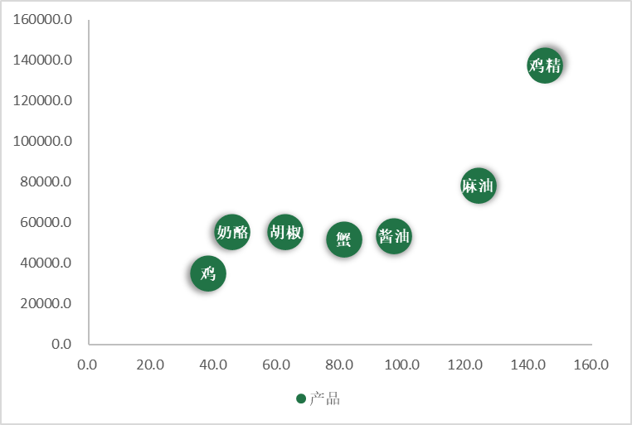
 | 产品 | 单价 | 销售额
 | 奶酪 | 45.6 | 55284.1
 | 鸡精 | 145.0 | 137464.9
 | 胡椒 | 62.5 | 55334.4
 | 鸡 | 38.0 | 34859.0
 | 酱油 | 97.0 | 53480.3
 | 麻油 | 123.8 | 78186.9
 | 蟹 | 81.0 | 51758.7

答案
 |  | 课后小练习

任务：
 | 使用下表数据创建XY散点图，价格为X轴，销售额为Y轴，数据点上需要显示产品名称，完成效果见右侧图片。

 | 产品 | 单价 | 销售额
 | 奶酪 | 45.6 | 55284.1
 | 鸡精 | 145.0 | 137464.9
 | 胡椒 | 62.5 | 55334.4
 | 鸡 | 38.0 | 34859.0
 | 酱油 | 97.0 | 53480.3
 | 麻油 | 123.8 | 78186.9
 | 蟹 | 81.0 | 51758.7

